지도에서 장소 선택
화 면 정 의 서
시스템명 | TeulDa |  |  | 작성일 | 2021.01.09
업 무 명 | 기록관리 |  |  | 작성자 | 정주원
화면 ID | selectMap.jsp |  |  | 화면명 | 지도에서 장소 선택
화면개요 | 지도에서 장소 선택

1. 화면 레이아웃
[ "+ 새 기록 작성" 버튼 눌렀을때 나타나는 화면 ]
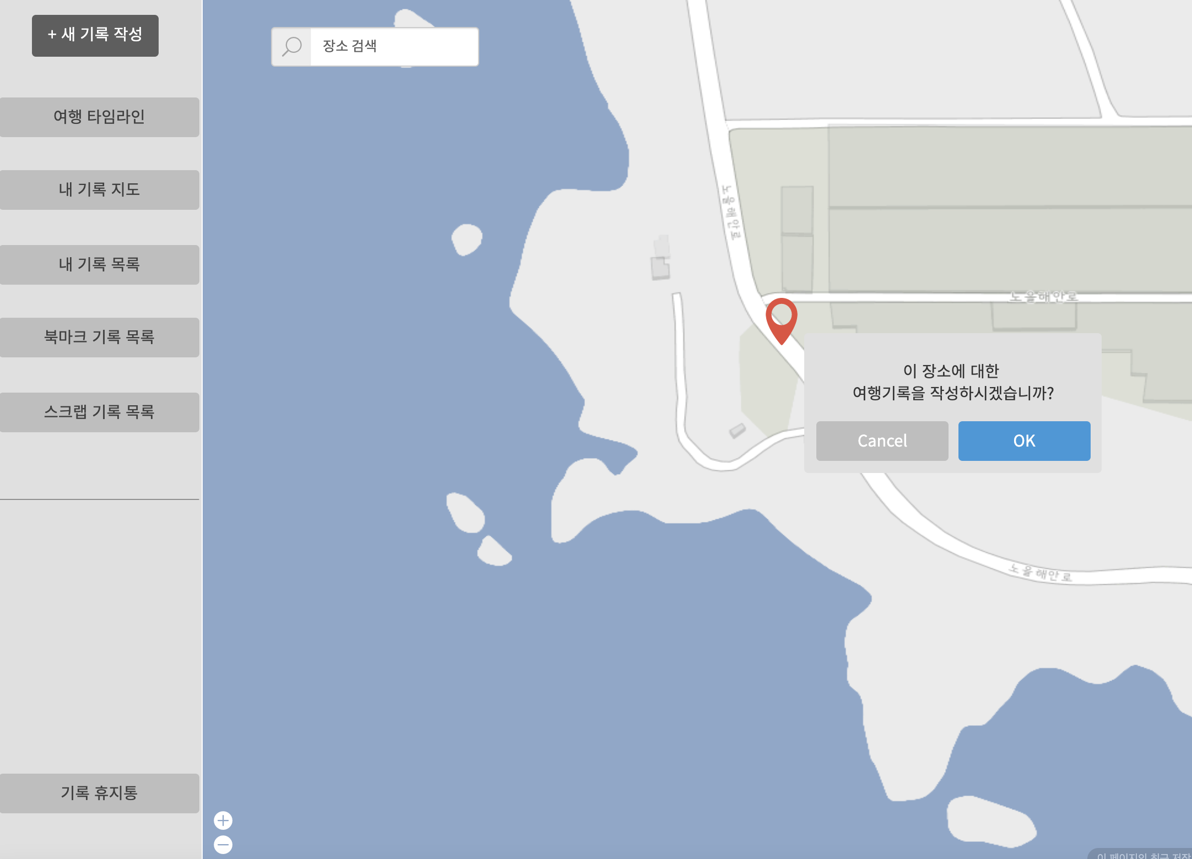

2. 데이터 구성항목
항목명(한글) | 컨트롤(영문) | 필수 | 수정여부 | 설명 |  |  | 비고/제약사항
선택한 여행지 위치정보 | location | Y | Y | 지도(Google Map)에서 선택한 위치 상세 주소
위도 좌표 | latitude | Y | Y | 지도(Google Map)에서 선택한 위치 위도 좌표
경도 좌표 | longitude | Y | Y | 지도(Google Map)에서 선택한 위치 경도 좌표

3. 처리 로직
이벤트명 | 입력값/파라미터 | 처리내용 |  |  |  | 출력/처리결과 |  | 비고
 | 시작 JSP | 프리젠테이션 레이어 설계 |  |  |  | 출력 JSP
OK.onClick() | (선택한 여행지 위치정보, 위도 좌표, 경도 좌표) location, latitude, longitude | 지도에서 선택한 여행지 위치에 대한 정보를 가지고 기록작성 화면을 보여준다. |  |  |  | 기록작성 화면 이동 |  | Google Map

 | selectMap.jsp | Path : /diary/showAddDiary : GET |  |  |  | addDiary.jsp
 |  | Controller : com.TeulDa.web.diary.DiaryController.showAddDiary()

북마크 기록 목록 화면
화 면 정 의 서
시스템명 | teulda |  |  | 작성일 | 2021.02.16
업 무 명 | 북마크 관리 |  |  | 작성자 | 임 제 현
화면 ID | listBookmark.jsp |  |  | 화면명 | 북마크 기록 목록
화면개요 | 북마크 기록 목록 화면

1. 화면 레이아웃
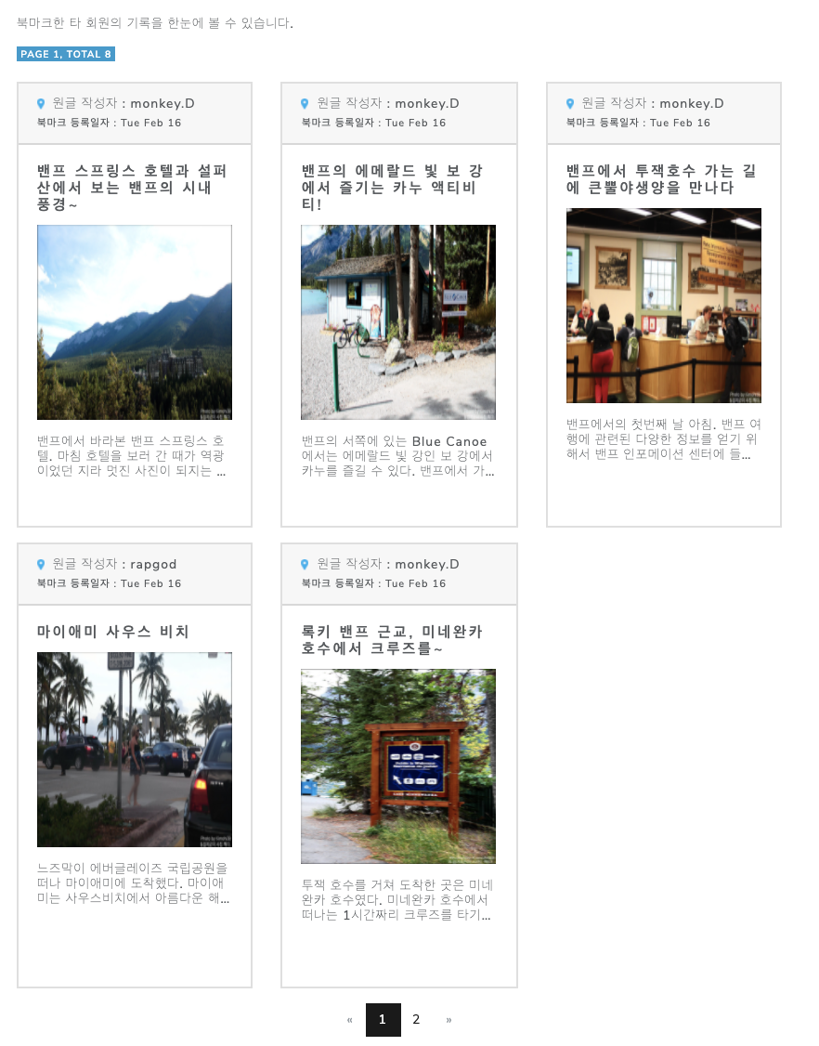

2. 데이터 구성항목
항목명(한글) | 컨트롤(영문) | 필수 | 수정여부 | 설명 |  |  | 비고/제약사항
기록 번호 | diaryNo | Y | N | 기록 구분하기 위한 식별번호
제목 | title | Y | Y | 제목 |  |  | 30자 이하
여행지 위치정보 | location | Y | Y | 지도(Google Map)에서 선택한 위치 상세 주소
작성자 닉네임 | nickname | Y | N | 기록 작성자 닉네임 |  |  | 닉네임은 회원 식별자로 사용가능
대표 사진 | thumbnail | Y | Y | 대표사진 |  |  | 사진중 썸네일에 보여줄 대표사진

3. 처리 로직
이벤트명 | 입력값/파라미터 | 처리내용 |  |  |  | 출력/처리결과 |  | 비고
 | 시작 JSP | 프리젠테이션 레이어 설계 |  |  |  | 출력 JSP
대표사진.onClick() | 기록 번호 | 기록 번호를 가지고 북마크 한 기록 상세조회 화면을 보여준다. |  |  |  | 기록 상세조회 화면으로 이동

 | listBookmark.jsp | Path : /diary/getDiary : GET |  |  |  | getDiary.jsp
 |  | Controller : com.teulda.web.diary.DiaryController.getDiary()

